прил.3.3 к ТЗ
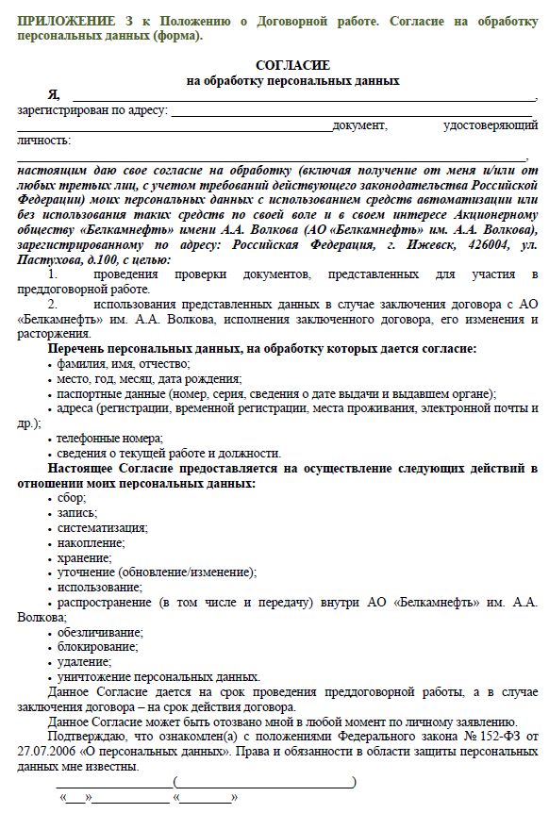
Приложение 3.3

